福祉用具購入の流れ
福祉用具購入の手続き

新富町では、福祉用具購入費又は住宅改修費の給付について、原則として償還払いとしますが、やむを得ない理由がある場合に限り受領委任払いを
利用することができるものとします。
受領委任払いをお考えの場合は、手順が少し違いますので新富町あんしん長寿課までお問い合わせください。

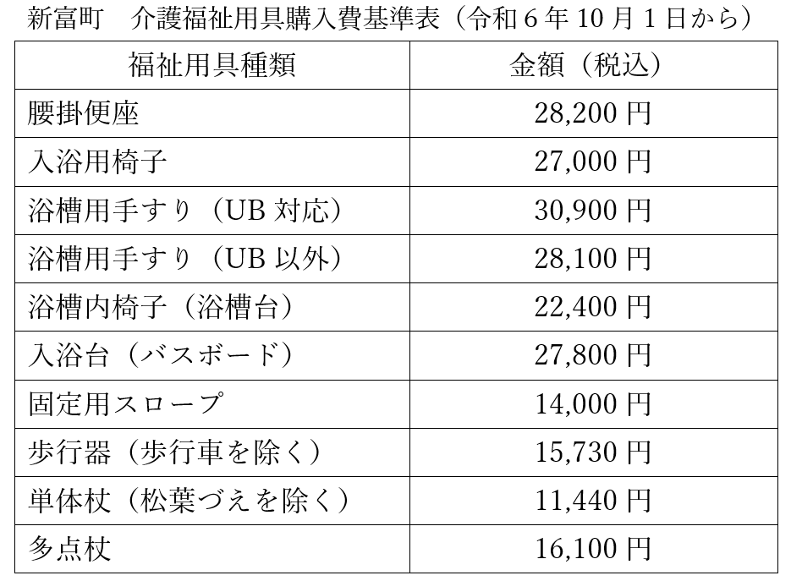
１ 福祉用具の購入
 |  | 介護支援専門員のアセスメントの元、必要な福祉用具の購入を行ってください。
 |  | ただし、新富町では福祉用具の種目ごとに購入基準額（右表）を定めています。そちらを
 | 超える福祉用具を購入する際には、前もって町に相談してください。

２ 福祉用具購入費支給申請書を町に提出
 | ＜必要書類＞
 |  | 1 | 【１】 | 福祉用具購入費支給申請書
 |  | 2 | 本人に発行された領収書（原本）
 |  | 3 | 購入した福祉用具の種類がわかる写真等
 |  | 4 | 福祉用具サービス計画書の写し

５ 給付費の支給
 |  | 支給は翌月の中旬以降になります。申請者が指定した口座に振り込みます。

６ 償還払支給決定通知書の発送
 |  | 後日「償還払支給決定通知書」を本人宛に発送します。

介護給付費適正化の一環で、福祉用具購入後に専門職が利用状況等を確認に伺うことがありますのでご承知おきください。

 |  |  |  |  | 2025.3.21 新富町あんしん長寿課

